TDSheet
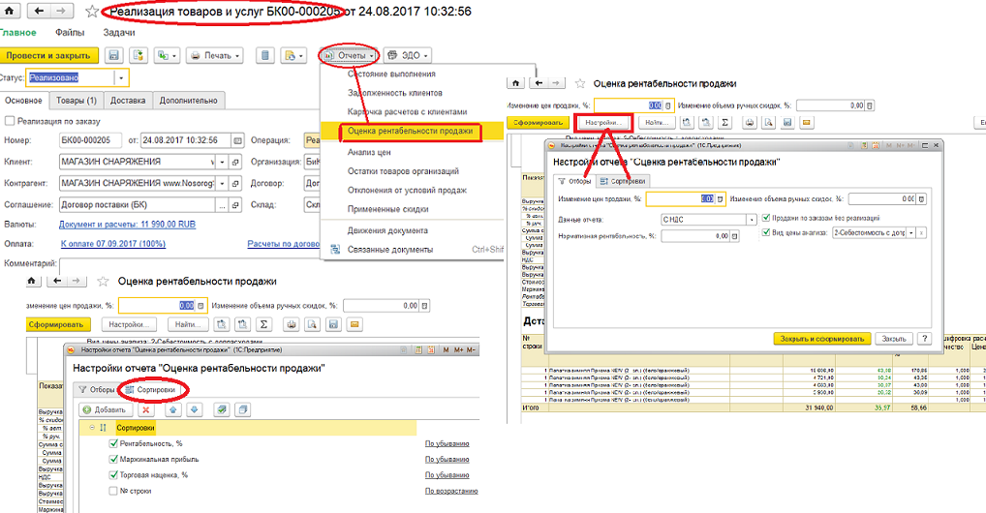
Оценка рентабельности менклатуры
 |  |  | Параметры настроек отчета / поля отбора:
 |  | 1 | Период: с 11.06.2017 по 15.08.2017 | выбор периода
 |  | 2 | Цена включает НДС: Включает | и/или Без НДС
 |  | 4 | Стоимость товаров: По нормативному виду цен - "2-Себестоимость с допрасходами" |  |  |  |  | по умолчани
 |  | 5 | Нормативная рентабельность, %: - | выбор параметра
 |  | 6 | Продажи по реализациям: Да | данные цен продаж
 |  | 8 | Номенклатура | выбор : 1-в списке, 2 в группе из списка, 3- в группе
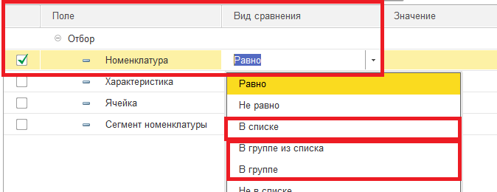
 |  | 9 | Скидки | отображаются если указано в реализации

 |  |  | за основу интерфейсной части отчета можно взять стандартный отчет Рентабельность продажи из документа Реализация (только по этому документу расчет конкретно на товар из этой реализации, а нам нужен отчет для всей номеклатуры по выбору группы или в целом)

Детально по номенклатуре

№ строки | Номенклатура |  |  | Маржинальная прибыль | Рентабельность, % | Торговая наценка, % | Расшифровка расчета |  |  |  |  |  |  |  |  |  | Остаток продукции на конец периода | Остатков хватит на дней | Средний интервал поступлений в днях | Рекомендуемое К Заказу количество
 |  |  |  |  |  |  | Количество | Цена | Выручка без учета скидок | Скидки |  | Выручка | НДС | Выручка с НДС | Выручка без НДС | Стоимость
 |  |  |  |  |  |  |  |  |  | % скидок | Всего скидок
9 | Фонарь "СЛЕДОПЫТ" Маяк (PF-PFL-K09) |  |  | 128.50 | 39.96 | 66.55 | 3 | 321.60 | 321.60 |  |  | 321.60 | 40.88 | 321.60 | 280.72 | 193.10 | 12 | 45 | 14 | 54
4 | Раскладушка BTrace BORA 6 ножек (F0475) |  |  | 2,564.98 | 38.05 | 61.43 | 1 | 6,740.40 | 6,740.40 |  |  | 6,740.40 | 856.83 | 6,740.40 | 5,883.57 | 4,175.42 | 6 | 24 |  | 6
7 | Палатка BTrace Track (синий) |  |  | 759.40 | 30.69 | 44.28 | 1 | 2,474.40 | 2,474.40 |  |  | 2,474.40 | 314.54 | 2,474.40 | 2,159.86 | 1,715.00 | 4 | 12 |  | 4
2 | Жилет спасательный Mobula "Рыбак -2" (двусторонний) (M) |  |  | 308.00 | 30.37 | 43.63 | 2 | 1,014.00 | 1,014.00 |  |  | 1,014.00 | 128.90 | 1,014.00 | 885.10 | 706.00 | 7 | 4 |  | 7
3 | Жилет спасательный Mobula "Рыбак -2" (двусторонний) (L) |  |  | 320.00 | 29.96 | 42.78 | 12 | 1,068.00 | 1,068.00 |  |  | 1,068.00 | 135.76 | 1,068.00 | 932.24 | 748.00 | 52 | 18 | 11 | 184
6 | Палатка "Каслрей 4" Greenell (зеленый) |  |  | 2,286.44 | 23.28 | 30.35 | 17 | 15,588.00 | 15,588.00 | 37.00 | 5,767.56 | 9,820.44 | 1,248.36 | 9,820.44 | 8,572.08 | 7,534.00 | 37 | 12 | 21 | 394
5 | Кресло складное (HS-850-99806C) Helios |  |  | 580.00 | 16.67 | 20.00 | 4 | 3,480.00 | 3,480.00 |  |  | 3,480.00 | 442.37 | 3,480.00 | 3,037.63 | 2,900.00 | 17 | 32 | 14 | 73
8 | Тент универсальный Helios 4*6 90гр GREEN |  |  | 147.00 | 16.67 | 20.00 | 21 | 882.00 | 882.00 |  |  | 882.00 | 112.12 | 882.00 | 769.88 | 735.00 | 24 | 3 |  | 24
10 | Коврик самонадувающийся Helios, 200x81x8 см (HS-008) |  |  | 1,636.00 | 16.67 | 20.00 | 1 | 4,908.00 | 9,816.00 |  |  | 9,816.00 | 1,247.80 | 9,816.00 | 8,568.20 | 8,180.00 | 5 | 27 | 17 | 22
1 | Ввертыши (набор 4шт.) |  |  | -30.00 | -25.00 | -20.00 | 2 | 120.00 | 120.00 |  |  | 120.00 | 15.25 | 120.00 | 104.75 | 150.00 | 7 | 24 | 14 | 35
Итого |  |  |  | 8,700.32 | 24.35 | 32.18 | 171 |  | 41,504.40 | 13.90 | 5,767.56 | 35,736.84 | 4,542.81 | 35,736.84 | 31,194.03 | 27,036.52 | 171 | 201 | 91 | 803

